상품제안서
락앤락 심플 보온보냉 머그 355ml | 상품코드: F22983

 |  |  |  |  |  |  | 02-412-0044 | www.easy1.co.kr
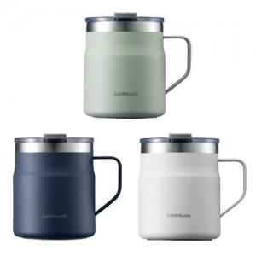

【상세/제작정보】 | <p>* 패드인쇄 (1도만가능) 500별도 /100개 이하 50000별도</p><p>* DTF인쇄(풀컬러가능)800원별도/ 100개이하 80000별도</p><p>&nbsp;</p>

【인쇄/포장옵션】 | 레이저 / 포장지포장

【공급단가】 | 수량 | 100~ | 300~ | 500~ | 1,000~ | 3,000~
*VAT별도 | 단가 | 16,660원 | 16,060원 | 15,470원 | 14,870원 | 14,280원

【상품 URL】 | https://dev.easy1.co.kr:443/src/goods_detail.php?gdno=22983

